상품제안서
액센 각도조절 대용량배터리 3단 핸디선풍기 | 상품코드: S36506

 |  |  |  |  |  |  | 02-713-8555 | www.synergygift.co.kr
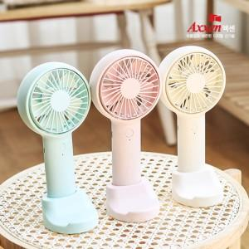

【상세/제작정보】

【인쇄/포장옵션】 | 레이저, 풀칼라 / 포장지포장

【공급단가】 | 수량 | 50~ | 100~ | 500~ | 1,000~ | 2,000~
*VAT별도 | 단가 | 9,810원 | 9,450원 | 9,090원 | 8,720원 | 8,500원

【상품 URL】 | https://www.synergygift.co.kr:443/src/goods_detail.php?gdno=36506

